1
○
Liên quan đến 6 thao tác đặc biệt thì bôi đen
 |  |  |  |  |  |  |  |  |  |  |  |  |  |  |  |  |  | (Ban hành lần 2: 12.05.202x)
Ktra /確認
Lập /作成
Duyệt /承認
Ngày lập 作成日：27/09/2017
Trang: ( 1 / 2 )
MAINTENANCE DIVISION
 |  |  |  | Chung |  | v | TBTĐ |  | TBTT
BẢNG HƯỚNG DẪN THAO TÁC
作業要領書
手順以外で異常があったら/Bất thường ngoài hướng dẫn 1、 止める、呼ぶ、待つ。Dừng-Gọi-Đợi 2、 上司と打ち合わせ、手順を見直す。Thảo luận cấp trên, xem lại hướng dẫn 3、 上司が見守りながら作業する。Cấp trên giám sát thao tác
Mr.X
N.T.B
V.V.A
Số quản lý 管理№ : …………………………………………………………………..…….

Tên thao tác 作業名 |  |  | Thao tác thay filter máy hút bụi |  |  |  |  |  |  |  |  | Mã máy 機番 |  | VDCM0001.2.3.a
Tên máy 機名 |  |  | DCM |  |  |  |  |  |  |  |  | Dây chuyền ライン |  | 1.2.3.a
Thiết bị・Dụng cụ・thiết bị đo 設備・工具・計測器等 |  |  |  |  | Filter thay thế,búa sắt,trang phục bảo hộ,mũ cứng,găng tay,khẩu trang,kính bảo hộ
№ | Thao tác 操作 | Trình tự thao tác 主な作業手順 |  |  |  |  |  |  | Hình minh họa 図解 |  |  |  | Điểm chú ý 注意ポイント Q: Quality; S: Safety RA(Level mối nguy) : ( I/ II/ III/ IV )
1 |  | Thay thế filter máy hút bụi trong 2 trường hợp: Thay thế định kỳ 1 năm/1 lần và thay thế khi máy báo lỗi cao hoặc thấp áp lực hút của máy |  |  |  |  |  |  | 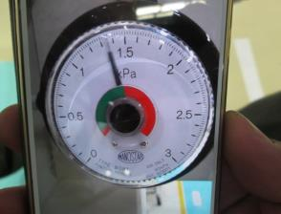 |  |  |  | Quy cách: x.x - x.x kPa
2 |  | Tắt nguồn át tổng ngoài tủ điện,treo can ban cấm đóng điện |  |  |  |  |  |  | 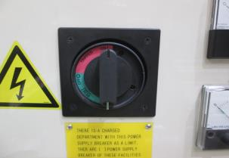
3 |  | Ta sẽ ra tủ máy hút bụi bắt đầu tháo filter,dùng búa đập vào chốt gài theo hướng ngược chiều kim đồng hồ để tháo ra |  |  |  |  |  |  | 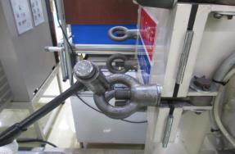
4 |  | Sau khi tháo lỏng các chốt gài ra,ta đẩy các thanh chốt gài lên trên theo chiều hướng lên trên của lỗ,mở của máy hút bụi |  |  |  |  |  |  | 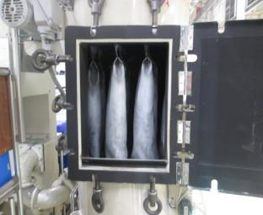
5 |  | Sau đó ta tháo filter,tháo phía trên ra trước bằng cách cầm tay kéo ra khỏi móc |  |  |  |  |  |  | 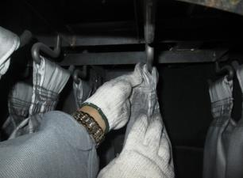
6 |  | Rồi ta tháo phía dưới bằng cách bóp mạnh ống filter thành hình trái tim và nhấc mạnh lên |  |  |  |  |  |  | 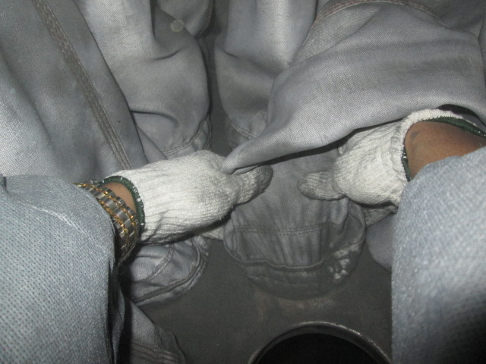
№ | Ngày sửa đổi |  | Hạng mục sửa đổi |  | Duyệt | K.tra |  | Sửa | № | Ngày sửa đổi | Hạng mục sửa đổi |  |  |  | Duyệt | K.tra | Sửa
 | 改訂年月日 |  | 改訂事項 |  | 承認 | 確認 |  | 修正 |  | 改訂年月日 | 改訂事項 |  |  |  | 承認 | 確認 | 修正
 | … / … / … |  |  |  |  |  |  |  |  | … / … / …
 | … / … / … |  |  |  |  |  |  |  |  | … / … / …
 | … / … / … |  |  |  |  |  |  |  |  | … / … / …
FQI-MS44-01

2
○
Liên quan đến 6 thao tác đặc biệt thì bôi đen
 |  |  |  |  |  |  |  |  |  |  |  |  |  |  |  |  |  | (Ban hành lần 2: 12.05.202x)
Ktra /確認
Lập /作成
Duyệt /承認
Ngày lập 作成日：27/09/2017
Trang: ( 2 / 2 )
MAINTENANCE DIVISION
 |  |  |  | Chung |  | v | TBTĐ |  | TBTT
BẢNG HƯỚNG DẪN THAO TÁC
作業要領書
手順以外で異常があったら/Bất thường ngoài hướng dẫn 1、 止める、呼ぶ、待つ。Dừng-Gọi-Đợi 2、 上司と打ち合わせ、手順を見直す。Thảo luận cấp trên, xem lại hướng dẫn 3、 上司が見守りながら作業する。Cấp trên giám sát thao tác
Mr.X
N.T.B
V.V.A
Số quản lý 管理№ : …………………………………………………………………..…….

Tên thao tác 作業名 |  |  | Thao tác thay filter máy hút bụi |  |  |  |  |  |  |  |  | Mã máy 機番 |  | VDCM0001.2.3.a
Tên máy 機名 |  |  | DCM |  |  |  |  |  |  |  |  | Dây chuyền ライン |  | 1.2.3.a
Thiết bị・Dụng cụ・thiết bị đo 設備・工具・計測器等 |  |  |  |  | Filter thay thế,búa sắt,trang phục bảo hộ,mũ cứng,găng tay,khẩu trang,kính bảo hộ
№ | Thao tác 操作 | Trình tự thao tác 主な作業手順 |  |  |  |  |  |  | Hình minh họa 図解 |  |  |  | Điểm chú ý 注意ポイント Q: Quality; S: Safety RA(Level mối nguy) : ( I/ II/ III/ IV )
7 |  | Sau đó ta nhấc ra ngoài,gấp gọn cất vào thùng |  |  |  |  |  |  | 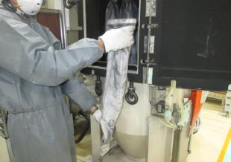 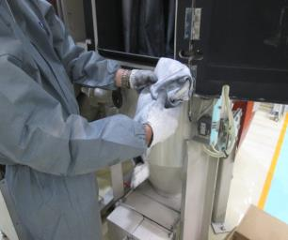 |  |  |  | Quy cách: x.x - x.x kPa
8 |  | Sau khi xong ta sẽ lắp filter,ta lắp phía dưới trước bóp mạnh filter hình trái tim rồi nhét được vào lỗ,ta cầm dứt lên,ktra xung quanh lỗ không bị hở |  |  |  |  |  |  | 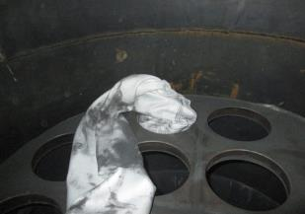
9 |  | Sau đó ta kéo filter lên gài móc phía trên(theo đúng lỗ dưới thẳng đúng lên trên) |  |  |  |  |  |  | 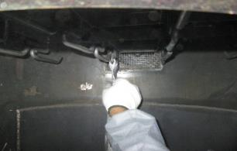
10 |  | Ta lắp đủ 12 cái,sau đó check lại 1 lượt,dựt lên,sờ tay xuông phía dưới kiểm tra xung quanh miệng filter xem có khe hở nào không,rồi đóng cửa máy hút lại,rồi lại dùng búa đóng các chốt lại theo chiều kim đồng hồ |  |  |  |  |  |  | 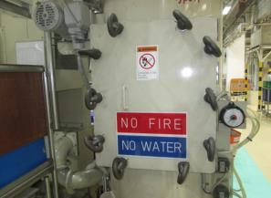
OK
11 |  | Sau khi thay xong filter,ta ra bật nguồn điện cheeck máy,nếu đồng hồ áp lực hiện thị trên vạch đầu tiên như hình vẽ là máy "OK" dưới vạch đầu tiên là "NG". |  |  |  |  |  |  | 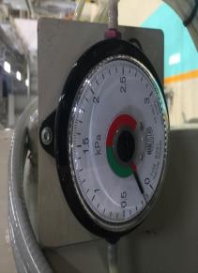 |  |  |  | Nếu máy "OK" ta chờ cho kim chạy đến quy cách từ 0.5-1.0 kPa.Nếu "NG" tháo ra kiểm tra lại các filter xem có hở chõ nào không
12
№ | Ngày sửa đổi |  | Hạng mục sửa đổi |  | Duyệt | K.tra |  | Sửa | № | Ngày sửa đổi | Hạng mục sửa đổi |  |  |  | Duyệt | K.tra | Sửa
 | 改訂年月日 |  | 改訂事項 |  | 承認 | 確認 |  | 修正 |  | 改訂年月日 | 改訂事項 |  |  |  | 承認 | 確認 | 修正
 | … / … / … |  |  |  |  |  |  |  |  | … / … / …
 | … / … / … |  |  |  |  |  |  |  |  | … / … / …
 | … / … / … |  |  |  |  |  |  |  |  | … / … / …
FQI-MS44-01

